ログイン画面
 |  |  |  | 画面名 |  | ログイン画面 |  |  | 作成者 | 新屋あかり |  | 更新者 | 北條湧基
 |  |  |  | システム名 |  | ログイン機能 |  |  | 作成日 | 2022-06-06 |  | 更新日 | 2022-06-06
 |  |  |  | 備考

画面設計

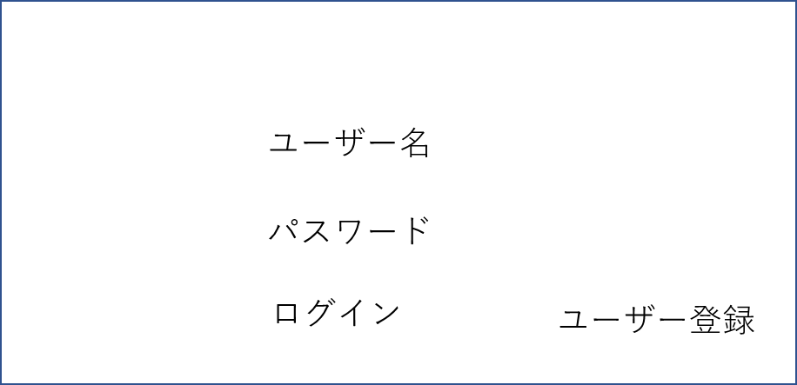
1
2
3
4

ログイン

機能設計
 | 「1 ユーザー名」に登録したユーザー名を入力 「2 パスワード」に登録したパスワードを入力 「3 登録」 クリック top画面に遷移する ユーザー名とパスワードが間違っていれば、ポップアップで警告文を出す。 「4 ユーザー登録」クリック ユーザー登録画面に遷移する

項目定義書

No |  | 物理名 | 論理名 |  | 画面型 |  | データ型 | DBテーブル | DBカラム |  | 備考
1 |  | user_id | ユーザーID |  | input |  | String | account | user_id
2 |  | password | パスワード |  | input |  | String | account | password
3 |  | log_in | ログイン |  | submit
4 |  | regist_user | ユーザー登録 |  | link

ユーザー登録画面
 |  |  |  | 画面名 |  | ユーザー録画面 |  |  | 作成者 | 新屋あかり |  | 更新者 | 北條湧基
 |  |  |  | システム名 |  | ユーザー登録機能 |  |  | 作成日 | 2022-06-06 |  | 更新日 | 2022-06-06
 |  |  |  | 備考

画面設計

１
ユーザーID

２
ユーザー名

３
パスワード

5

４
戻る
登録

機能設計
 | 「1 ユーザーID」に登録したいIDを入力 「2 ユーザー名」に登録したい名前を入力（ユーザー名に表示） 「3 パスワード」に8文字以上の半角英数字を入力 「4 登録」 クリック 新規ユーザーアカウントが登録される パスワードやユーザーIDが適切でなければポップアップで警告文を出す。 「5 戻る」クリック ログイン画面に遷移する

項目定義書

No |  | 物理名 | 論理名 |  | 画面型 |  | データ型 | DBテーブル | DBカラム |  | 備考
1 |  | user_id | ユーザーID |  | input |  | String | account | user_id
2 |  | user | ユーザー |  | input |  | String | account | user
3 |  | password | パスワード |  | input |  | String | account | password
4 |  | regist | 登録 |  | submit
 |  | back | 戻る |  | link

top画面
 |  |  |  | 画面名 |  | top画面 |  |  | 作成者 | 去田拓也 |  | 更新者 | 北條湧基
 |  |  |  | システム名 |  | 直近2日分のスケジュール表示 |  |  | 作成日 | 2022-06-06 |  | 更新日 | 2022-06-06
 |  |  |  | 備考

画面設計

4
ログアウト
1
2
3

アプリ名
ユーザー名
今日の時刻

5
6
7
8

カレンダー
スケジュール
レシピ
旅行

9
11
今日の内容
明日の内容

スケジュール
スケジュール
10
12

スケジュール
スケジュール

機能設計
 | ページロード ロード時に、以下の処理を実行する 「9 今日の日程」 スケジュール登録の部分で登録されたものを表示する 今日のスケジュールがなければ直近の日のスケジュールを表示する 「11 明日の日程」 スケジュール登録の部分で登録されたものを表示する 明日のスケジュールがなければ直近の日のスケジュールを表示する 直近のスケジュールもなければ「スケジュールがありません」と表示する 「1 アイコン」クリック top画面に遷移する 「4 ログアウト」クリック ログアウトの確認画面を表示する ログアウトを選択するとログイン画面に遷移する 「5 カレンダー」クリック カレンダー画面に遷移する 「6 スケジュール」クリック top画面に遷移する 「7 レシピ」クリック レシピ画面に画面に遷移する 「8 旅行」クリック 旅行画面に遷移する

項目定義書

No |  | 物理名 | 論理名 |  | 画面型 |  | データ型 | DBテーブル | DBカラム |  | 備考
1 |  | logo_app | アプリのロゴ |  | link
2 |  | user | ユーザー |  |  |  | String | account | user
3 |  | time | 現在時刻 |  |  |  | Date
4 |  | log_out | ログアウト |  | link
5 |  | calendar | カレンダー |  | link
6 |  | schedule | スケジュール |  | link
7 |  | recipe | レシピ |  | link
8 |  | travel | 旅行 |  | link
9 |  | dates_first | 直近の日程1 |  | text |  | String Date | schedule | date
10 |  | sub | 内容 |  | text |  | String | schedule | sub
11 |  | dates_second | 直近の日程2 |  | text |  | String Date | schedule | date
12 |  | sub | 内容 |  | text |  | String | schedule | sub

カレンダー画面
 |  |  |  | 画面名 |  | カレンダー画面 |  |  | 作成者 |  | 北條湧基 |  | 更新者
 |  |  |  | システム名 |  | カレンダー機能 |  |  | 作成日 |  | 2022-06-06 |  | 更新日
 |  |  |  | 備考

画面設計

4
1
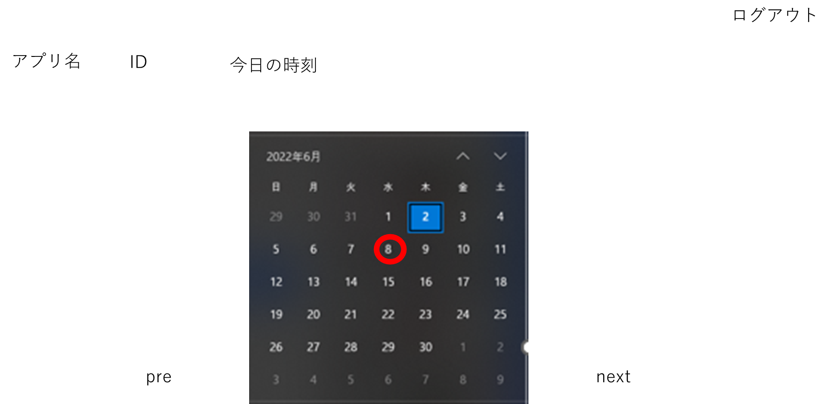
2
3

ユーザー名

9

10
11

v

機能設計
 | ページロード ロード時に、以下の処理を実行する 「9 カレンダー」 今月のカレンダーを表示する 日付をクリックするとスケジュール登録画面に遷移する 「1 アイコン」クリック top画面に遷移する 「4 ログアウト」クリック ログアウトの確認画面を表示する ログアウトを選択するとログイン画面に遷移する 「5 カレンダー」クリック カレンダー画面に遷移する 「6 スケジュール」クリック top画面に遷移する 「7 レシピ」クリック レシピ画面に画面に遷移する 「8 旅行」クリック 旅行画面に遷移する 「10 prevボタン」クリック 前の月のカレンダーを表示する 「11 nextボタン」クリック 次の月のカレンダーを表示する

項目定義書

No |  | 物理名 | 論理名 |  | 画面型 |  | データ型 | DBテーブル |  | DBカラム |  | 備考
1 |  | logo_app | アプリのロゴ |  | link
2 |  | user | ユーザー |  |  |  | String | account |  | user
3 |  | time | 現在時刻 |  |  |  | Date
4 |  | log_out | ログアウト |  | link
5 |  | calendar | カレンダー |  | link
6 |  | schedule | スケジュール |  | link
7 |  | recipe | レシピ |  | link
8 |  | travel | 旅行 |  | link
9 |  | display_calendar | カレンダー表示 |  | submit |  | Int Date
10 |  | button | 前の月
11 |  | button | 次の月

スケジュール登録画面
 |  |  |  | 画面名 |  | スケジュール登録画面 |  |  | 作成者 | 北條湧基 |  | 更新者
 |  |  |  | システム名 |  | スケジュール登録機能 |  |  | 作成日 | 2022-06-06 |  | 更新日
 |  |  |  | 備考

画面設計

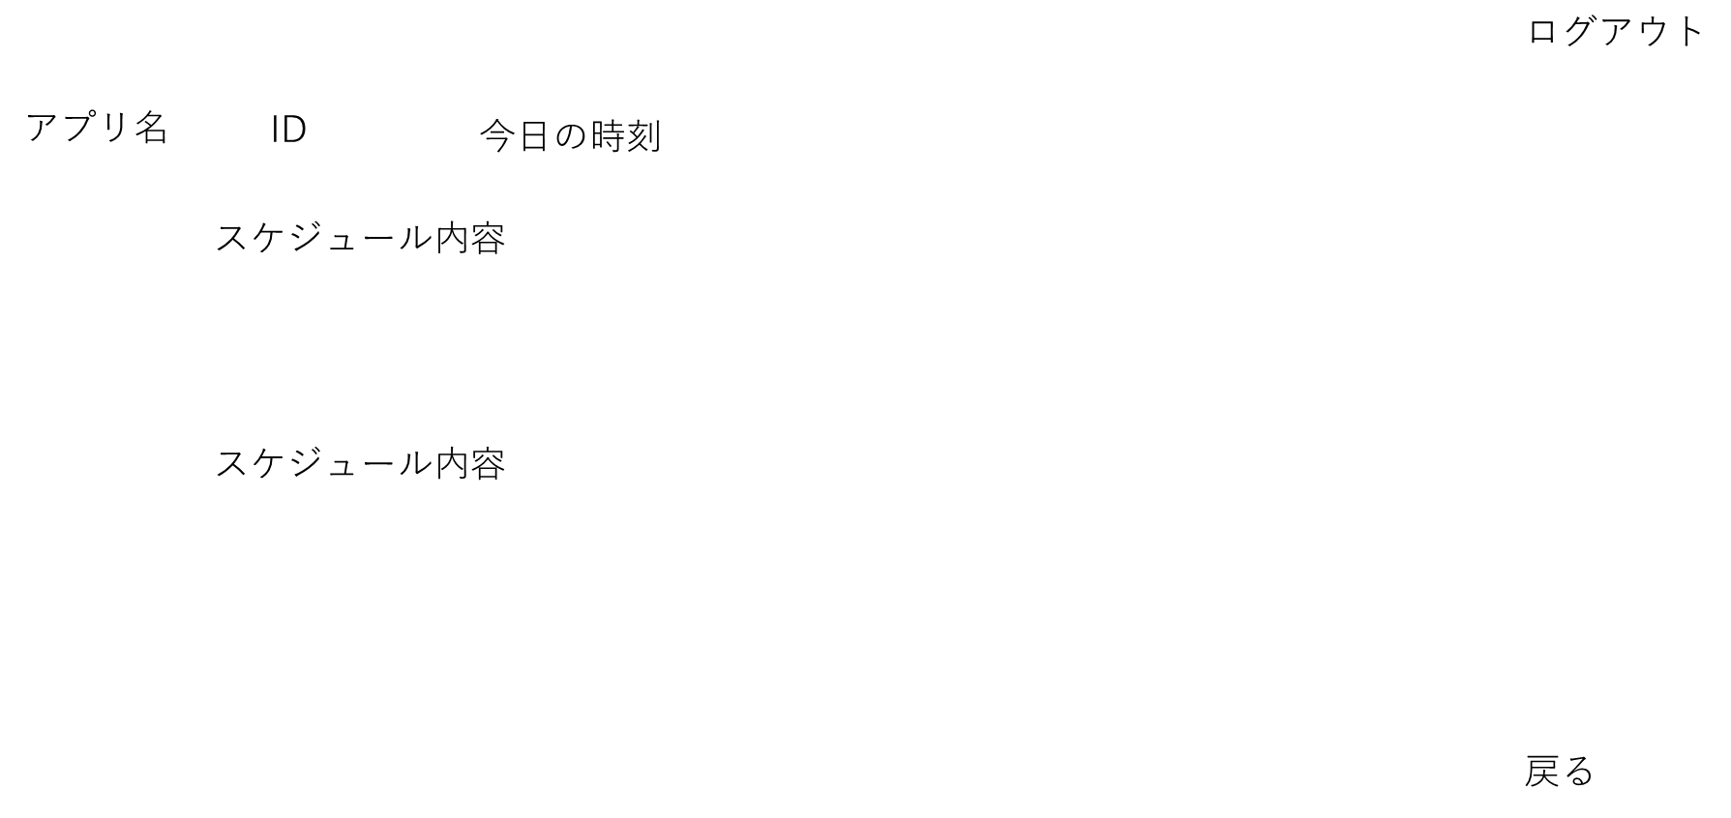
4
1
2
3
ユーザー名
5
10:00

11:00

12:00

6

機能設計
 | ページロード ロード時に、以下の処理を実行する 「5 指定した日のスケジュール」 スケジュールがあれば表示する なければ、時間だけが表示される 「1 アイコン」クリック top画面に遷移する 「4 ログアウト」クリック ログアウトの確認画面を表示する ログアウトを選択するとログイン画面に遷移する 「5 指定した日のスケジュール」の時間をクリック その時間から始まるスケジュールを登録する 「6 戻る」クリック カレンダー画面に遷移する

項目定義書

No |  | 物理名 | 論理名 |  | 画面型 |  | データ型 | DBテーブル | DBカラム |  | 備考
1 |  | logo_app | アプリのロゴ |  | link
2 |  | user | ユーザー |  |  |  | String | account | user
3 |  | time | 現在時刻 |  |  |  | Date
4 |  | log_out | ログアウト |  | link
5 |  | sub | 内容 |  | input |  | String | schedule | sub
6 |  | back | 戻る |  | link

レシピ画面
 |  |  |  | 画面名 |  | レシピ画面 |  |  | 作成者 | 清水捺希 |  | 更新者 | 北條湧基
 |  |  |  | システム名 |  | レシピ表示機能 |  |  | 作成日 | 2022-06-06 |  | 更新日 | 2022-06-06
 |  |  |  | 備考

画面設計

スケジュール
カレンダー
料理
旅行
検索
おすすめ料理名
画像
ジャンル
具材
名前
選択式
入力式
入力式
選択式
時間
5
10
6
8
7
11
12
14
15
16
13
アプリ名
今日の時刻
ログアウト
1
2
3
4
9
ユーザー名
説明文
17
ID

検索

機能設計
 | ページロード ロード時に、以下の処理を実行する 現在の月をもとにデータベースからランダムにレシピのデータを検索し、結果を「9 おすすめ料理名」「10 画像」「17 説明文」に表示する 説明文がない場合は、説明文のところは何も表示しない。 「1 アイコン」クリック top画面に遷移する 「4 ログアウト」クリック ログアウトの確認画面を表示する ログアウトを選択するとログイン画面に遷移する 「5 カレンダー」クリック カレンダー画面に遷移する 「6 スケジュール」クリック top画面に遷移する 「7 レシピ」クリック レシピ画面に画面に遷移する 「8 旅行」クリック 旅行画面に遷移する 「11 検索」クリック 「12 名前」「13 ジャンル」「14 具材」「15 調理時間」「16 検索」を画面に表示する 検索したい項目を「12」,「14」は入力式で、「13」,「15」は選択式で検索する 「16 検索」クリック レシピ検索画面に遷移する。レシピ検索画面では、「12」「13」「14」「15」の内容に応じたレシピを検索する すべての内容が空白だった場合は、すべてのレシピを検索する

項目定義書

No |  | 物理名 | 論理名 |  | 画面型 |  | データ型 | DBテーブル | DBカラム |  | 備考
1 |  | logo_app | アプリのロゴ |  | link
2 |  | user | ユーザー |  |  |  | String | account | user
3 |  | time | 現在時刻 |  |  |  | Date
4 |  | log_out | ログアウト |  | link
5 |  | calendar | カレンダー |  | link
6 |  | schedule | スケジュール |  | link
7 |  | recipe | レシピ |  | link
8 |  | travel | 旅行 |  | link
9 |  | pick | おすすめ |  | text |  | String | recipe
10 |  | image_pick | 料理の画像 |  | img |  |  | recipe | image_recipe
11 |  | form_search | 検索
12 |  | name | 名前 |  | label |  | String | recipe | name_dish
13 |  | genre | ジャンル |  | label |  | String | recipe | genre
14 |  | ingredient | 具材 |  | label |  | String | recipe | ingredient
15 |  | time_cooking | 調理時間 |  | label |  | Int | recipe | time_cooking
16 |  | search | 検索 |  | submit
17 |  | explain_pick | 説明文 |  | text |  | String | recipe

レシピ検索画面
 |  |  |  | 画面名 |  | レシピ検索画面 |  |  | 作成者 | 清水捺希 |  | 更新者 | 北條湧基
 |  |  |  | システム名 |  | レシピ検索表示機能 |  |  | 作成日 | 2022-06-06 |  | 更新日 | 2022-06-06
 |  |  |  | 備考

戻る
画像
料理名
説明文
5
7
6
8
画面設計
4
ログアウト
1
2
3
今日の時刻
アプリ名
ユーザー名
ID

機能設計
 | ページロード ロード時に、以下の処理を実行する レシピ検索画面で得た検索内容に応じたレシピの検索を行い、結果を「5 料理名」「6 画像」「7 説明文」に表示する 検索に引っかからなかった場合、「あてはまるレシピがありません」と表示する 説明文がない場合は、説明文のところは何も表示しない。 「1 アイコン」クリック top画面に遷移する 「4 ログアウト」クリック ログアウトの確認画面を表示する ログアウトを選択するとログイン画面に遷移する 「8 戻る」クリック レシピ画面に遷移する

項目定義書

No |  | 物理名 | 論理名 |  | 画面型 |  | データ型 | DBテーブル | DBカラム |  | 備考
1 |  | logo_app | アプリのロゴ |  | link
2 |  | user | ユーザー |  |  |  | String | account | user
3 |  | time | 現在時刻 |  |  |  | Date
4 |  | log_out | ログアウト |  | link
5 |  | name_dish | 料理名 |  | text |  | String | recipe | name_dish
6 |  | image_dish | 画像 |  | img |  |  | recipe | image_recipe
7 |  | explain | 説明文 |  | text |  | String | recipe
8 |  | back | 戻る |  | link

旅行画面
 |  |  |  | 画面名 |  | 旅行画面 |  |  | 作成者 | 竹入健人 |  | 更新者 | 北條湧基
 |  |  |  | システム名 |  | 旅行先表示機能 |  |  | 作成日 | 2022-06-06 |  | 更新日 | 2022-06-06
 |  |  |  | 備考

画面設計

1
2
3
4
5
6
7
ログアウト
ユーザー名
8
9
15
10

11

12

13

14

機能設計
 | ページロード時 ロード時に、以下の処理を実行する 現在の月をもとにデータベースからランダムに旅行のデータを検索し、結果をに表示する 「9 地名」 選ばれた地名をテキスト表示する 「10 食べ物」 選ばれた地名の名物（食べ物）を紹介するテキストを表示する 「11 スポット」 選ばれた地名の観光スポットを紹介するテキストを表示する 「12 所在地」 選ばれた地名の所在地をテキスト表示する 「13 宿泊」 選ばれた地名の宿泊先名をテキスト表示する 「14 予算」 選ばれた地名までにかかる予算の目安をテキスト表示する 「15 画像」 選ばれた地名の画像を表示する 「10」～「14」の項目で空白のところは見出しだけ残して何も表示しない。 「1 アイコン」クリック top画面に遷移する 「4 ログアウト」クリック ログアウトの確認画面を表示する ログアウトを選択するとログイン画面に遷移する 「5 カレンダー」クリック カレンダー画面に遷移する 「6 スケジュール」クリック top画面に遷移する 「7 レシピ」クリック レシピ画面に画面に遷移する 「8 旅行」クリック 旅行画面に遷移する

項目定義書

No |  | 物理名 | 論理名 |  | 画面型 |  | データ型 | DBテーブル | DBカラム |  | 備考
1 |  | logo_app | アプリのロゴ |  | link
2 |  | user | ユーザー |  |  |  | String | account | user
3 |  | time | 現在時刻 |  |  |  | Date
4 |  | log_out | ログアウト |  | link
5 |  | calendar | カレンダー |  | link
6 |  | schedule | スケジュール |  | link
7 |  | recipe | レシピ |  | link
8 |  | travel | 旅行 |  | link
9 |  | place | 地名 |  | text |  | String | travel | site_place
10 |  | food | 食べ物 |  | text |  | String | travel | site_food
11 |  | spot | スポット |  | text |  | String | travel | site_spot
12 |  | location | 所在地 |  | text |  | String | travel | site_location
13 |  | hotel | 宿泊 |  | text |  | String | travel | site_hotel
14 |  | budget | 予算 |  | text |  | String | travel | site_budget
15 |  | image | 画像 |  | img |  |  | travel | site_image

